descriçoes
f1 | Silavana H.
f2 | Joana D.
f3 | Rosangela Z.
f4 | Gabriel C.
f5 | Miguel Z.
f6 | Denis J.
f7 | Carlos A.
f8 | Alan M.
f9 | Felipe F.
f10 | Luiz R.
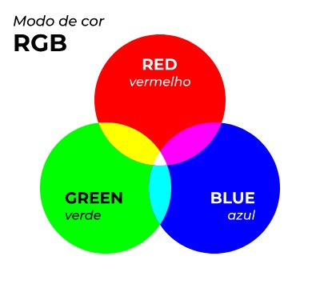
f11 | Guilherme A.

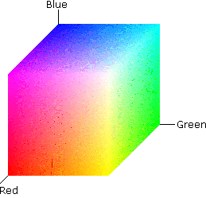
Legenda | Canais | Descrição | valores
canal vermelho | R | Vermelho | 0-255
canal verde | G | Verde | 0-255
canal azul | B | Azul | 0-255
canal matriz | H | matiz(tonalidade ) | 0-360
canal saturação | S | saturação | 0-100
canal brilho | V | valor | 0-100
canal matriz | H | matiz(tonalidade ) | 0-360
canal luminosidade | L | brilho/luz | 0-100
canal saturação | S | saturação | 0-100
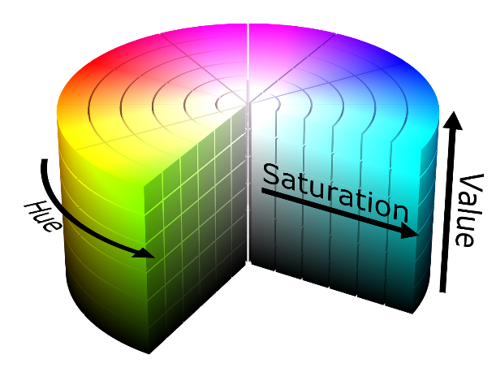
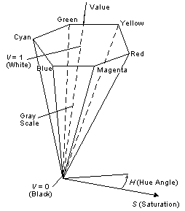

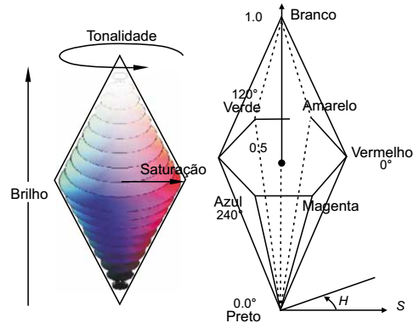
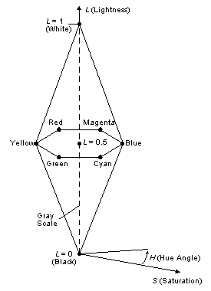

 |  |  |  | https://learn.microsoft.com/pt-br/windows/win32/wcs/hls-color-spaces
 |  |  |  | http://www.decom.ufop.br/guillermo/BCC326/slides/Processamento%20de%20Imagens%20-%20Sistema%20de%20Cores.pdf
 |  |  |  | https://www.tecmundo.com.br/video/2481-o-que-e-espaco-de-cores-.htm

